Sheet1
DeidentifyDPCについて

１．概要
DPCデータからできるだけ個人情報を取り除けるよう開発しました。
個人情報とは、「生存する個人に関する情報であって、当該情報に含まれる氏名、生年月日
その他の記述等により特定の個人を識別することができるもの（他の情報と容易に照合することが
でき、それにより特定の個人を識別することができることとなるものを含む）」と定義されています。
DPCデータはこういった情報を多く含んでいるため、取扱いに注意を要します。
しかし、DPCデータは、多用な活用が可能であり、活用方法によっては、DPCデータ担当者以外
の職員や、病院外の業者にデータを渡す必要性も生じることがあります。こういった活用のために
は、識別性をできるだけ少なくした状態で活用した方が安心です。
このソフトウェアは、個人情報に該当する情報のうち、以下のものを曖昧にすることで、
DPCデータから特定の個人を識別しにくくします。
・データ識別番号(患者ID) (連結可能匿名化を行います)
・生年月日 (月・日等を正しくない数字にします)
・郵便番号 (下4桁または全体を不明にします)

※ただし、個人情報でなくなるわけではありません。
生存する個人に関する情報と、曖昧化されたとは言えデータ識別番号がある以上、個人情報
ではありますし、また、病名と入院日という組み合わせから特定の個人が識別できてしまう
可能性は依然残っています。
なので、慎重な取り扱いは、一定程度必要です。

２．仕様
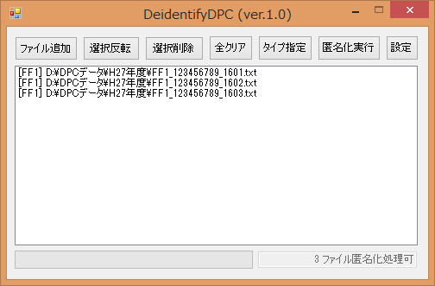

ファイル一覧

ファイル一覧：匿名化するファイルの一覧です。複数行を選択することができます。
ファイル追加：ファイル一覧に匿名化処理をかけるファイルを追加します。
ドラッグ＆ドロップによる追加も可能です。
ファイル名が命名規則に沿っている場合、ファイルタイプを自動で判定します。
選択反転：ファイル一覧にあるすべてのファイルの選択状態を反転させます。
選択削除：ファイル一覧で選択されているすべてのファイルを、ファイル一覧から消します。
全クリア：ファイル一覧の内容をすべてクリアします。
タイプ指定：ファイル一覧で選択されているファイルに対して、ファイルタイプを設定します。
命名規則に沿っていないファイルについて、ファイルタイプを特定するのに使います。
設定するファイルタイプを選択して、設定ボタンを押します。
また、ファイルタイプの登録自体を変更（追加）するのもこの画面で行います。
編集ボタンを押すと既存のファイルタイプの設定の編集が、
追加ボタンを押すと新規のファイルタイプの登録ができます。

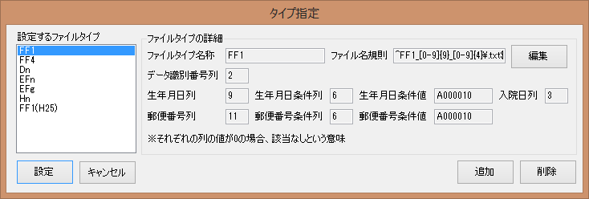

匿名化実行：匿名化処理を実行します。匿名化するファイルと同じフォルダに_deidと末尾についた
ファイルと_mapと末尾についたファイルが作成されます。_deidの方が匿名化された
ファイル、_mapの方がデータ識別番号の対照表です。
_deidの方単体であれば、個人情報を低減したデータとして取り扱えますが、_mapが
あれば個人情報になってしまいます。また、_mapだけからデータ識別番号の
仮名化規則を抽出することはかなり困難なはずです。
設定：設定画面を開きます。
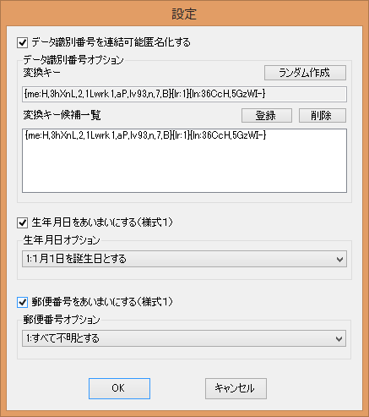

データ識別番号を仮名化する：データ識別番号を、元の数字が推測しにくい10桁の数字に変換
します。変換キーの文字列（上の画像でいう、{me:1x,1ZXdb,...}）は、
この変換の鍵であり、外部に漏らしてはなりません。これが
わかってしまうと、仮名化された番号から元の番号に復元できて
しまいます。
ランダム作成：変換キーをランダムで作成します。
登録：ランダムに作成された変換キーを、候補一覧に登録します。
削除：候補一覧で選択されている変換キーを削除します。
変換キー候補一覧：クリックすると、変換キーに選べます。また、削除ができます。
生年月日をあいまいにする：生年月日を、オプションで指定する規則で変換します。
入院月日を誕生日とする：例えば5月9日入院のデータであれば、生年月日の月日を同じ年齢の
5月9日に設定します。入院時年齢は変わりませんが、複数回の入院
があると、入院の度に生年月日が変わってしまうことになります。
１月１日を誕生日とする：全員その年の1月1日生まれに変換します。入院時年齢は1増えてしまう
場合はありますが、個人情報としてより薄くなっています。
生年の下一桁を０年かつ１月１日を誕生日とする：上記に加え、年の下一桁も0にします。
大雑把な年齢しかわからなくなります。
郵便番号をあいまいにする：郵便番号を、オプションで指定する規則で変換します。
下４桁を0にする(9999999除く)：郵便番号の上３桁のみ残し、下４桁を0000にします。
概ね市区町村程度の情報が残ります。
すべて不明とする：郵便番号をすべて不明(0000000)にします。

３．よくある使い方
・DPCデータ担当者以外にデータの分析のために渡す場合
個人情報を極力減らしてから渡すのが安全です。
分析の目的にもよりますが、データ識別番号の仮名化（必須）と、生年月日や郵便番号を
あいまいにしてください。

・DPC調査事務局への提出時
データ識別番号の仮名化のみ行ってください。PRRISMの公開しているAnony-anと同等のことが
できるはずです（使ったことないのでわかりませんが）。
変換キーは毎回同じものを使ってください。
ただし、既にデータ提出をしている病院の場合、これを導入すると1患者に対するデータ識別番号
が変化してしまうため、調査期間内で1患者に対するデータ識別番号を変えないルールが守れ
なくなってしまいます。また、何らかの理由で変換キーが消えてしまった場合、同じ変換キーを
再作成するのは不可能です。これらの理由から、今のところ、DPC調査事務局への提出用として
このプログラムを使うのは若干リスキーです。
（次バージョンで、この部分が問題なくなるような設計をしたいところです。）

４．動作条件
Microsoft .NET Framework 4.5に依存しています。
Windows 8以降であれば何も設定しなくても動くと思いますが、
それ以外の端末では.NET Framework 4のインストールが必要です。

５．おまけ
ファイル名に_deidのついたファイルが大量に作成されますが、この_deidを一括で削除したい場合、
最も簡単な方法は、コマンドプロンプトでそのフォルダを開いて、
ren ???_?????????_????_deid.txt ???_?????????_????.txt
ren ??_?????????_????_deid.txt ??_?????????_????.txt
の２つを実行することのようです。ただし、リネーム後のファイル名が存在しない状態に
しておいてください。

